gang tay, khẩu trang..
 |  | ĐỀ XUẤT MUA HÀNG T10-2020 2020년10월 구매 요청서 |  |  |  |  |  |  |  | Người lập 작성자 | Kiểm tra 1 1 검토 | Kiểm tra 2 2 검토 | Phê duyệt 승인

NO | 요청일 <Ngày yêu cầu> | 품명Tên |  | 사용 계획 Kế hoạch sử dụng |  |  |  |  |  |  | 입고 요청 날짜 Ngày yêu cầu nhập kho | 사용 계획 Kế hoạch sử dụng | 비고 Ghi chú
 |  |  |  | 필요 수량 Số lượng cần sử dụng | 발주 전량 Số lượng tồn PO |  | 재고 수량 Số lượng tồn |  | 발주수량 Số lượng đề xuất
1 | 05.10.2020 | Gang tay cao su (Ea) 고무 장갑 |  | 31,646 | 3,650 |  | 9,450 |  | 18,546 |  | 15.10.2020 | 05.10.2020~05.11.2020 |  |  |  | 22,510 | 25,550
2 | 05.10.2020 | Mũ chụp tóc(Ea) 머리 망 |  | 31,646 | 0 |  | 5,614 |  | 26,032 |  | 15.10.2020 | 05.10.2020~05.11.2020 |  |  | 1,009 | 11,900 | 1,000
3 | 05.10.2020 | Khẩu Trang y tế / Face mask (White) 3 lớp (9*18mm) EA |  | 31,646 | 17,152 |  | 1,140 |  | 13,354 |  | 15.10.2020 | 05.10.2020~05.11.2020
4
5
TÌNH HÌNH SỬ DỤNG 사용현황

NO | 품명 Tên | 총 누적 구매량 Tổng lượng đã mua hàng | 총 사용량 Lượng đã sử dụng | 지난 요청서 Đề xuất lần trước
 |  |  |  | 일 평균 사용량 Số lượng sử dụng/ Ngày | 입고 날짜 Ngày nhập kho | 수량 Số lượng | 재고수량 Số lượng tồn | 사용량 Số lượng sử dụng | 비고 Ghi chú |  |  |  |  | ngày | trung bình
1 | Gang tay cao su (Ea) 고무 장갑 | 338,300 | 328,850 | 1795 EA (35DAY) | 01.09.2020 | 58,050 | 17,850 | 62,800 |  |  |  |  |  | 35 | 1795
2 | Mũ chụp tóc(Ea) 머리 망 | 64,250 | 58,636 | 300 EA (35DAY) | 01.09.2020 | 7,960 | 8,150 | 10,496 |  |  |  |  |  | 35 | 300
3 | Khẩu Trang y tế / Face mask (White) 3 lớp (9*18mm) EA | 144,180 | 143,040 | 629 EA (35DAY) | 01.09.2020 | 17,125 | 23,168 | 22,001 |  |  |  |  |  | 35 | 629
4 |  |  |  |  |  |  |  |  |  |  |  |  |  |  | #DIV/0!
5
 |  |  |  |  |  |  |  |  |  |  |  |  |  |  | #DIV/0!

+găng tay + line tape
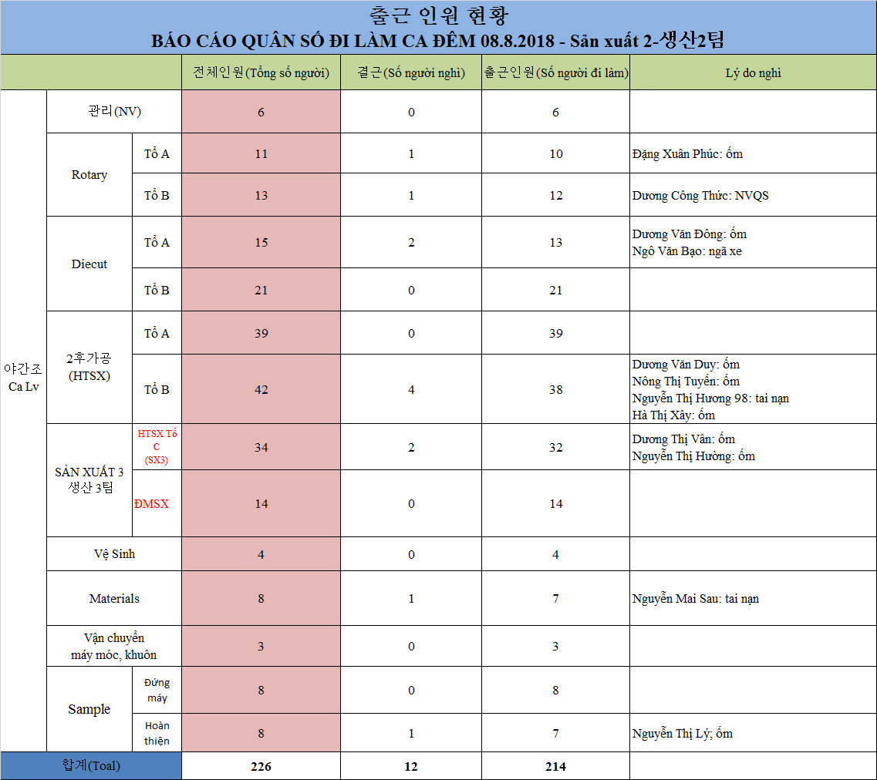
CHI TIẾT YÊU CẦU MUA HÀNG T10-2020 2020년 10월 구매요청서 상세내역

Bộ phận đề xuất: 요청 부서 |  | SẢN XUẤT
NO | Tên - Kích thước - Đơn vị 품명-치수-단위 | 구분 Phân loại | 4 week 평균 사용량 | 재고수량 Số lượng tồn | 발주수량 Số lượng đề xuất | 사용계획 수량 Số lượng sử dụng | 총 재고 수량 Số lượng tồn | Ghi chú
1 | 장갑 Gang tay cao su (EA) | 생 산: QC: | 31,646 | 13,100 | 18,546 | 31,646 | 0

 |  | 고속타발, 후가공, 관리, IQC 인 원, 청 소 인 원

2 | Mũ chụp tóc(Ea) 머리 | 생 산: QC: | 31,646 | 5,614 | 26,032 | 31,646 | 0

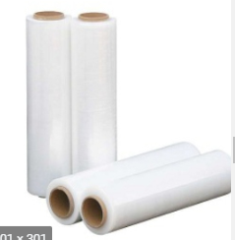
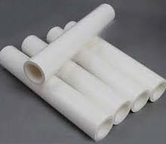
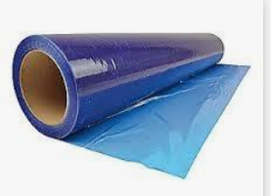

 |  | 고속타발, 후가공, 관리, IQC 인 원, 청 소 인 원
 |  |  |  |  |  |  |  |  | 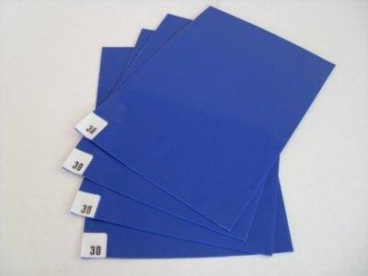 
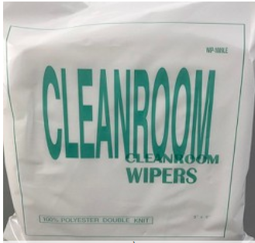
3 | Khẩu Trang y tế / Face mask (White) 3 lớp (9*18mm) EA | 생 산: QC: | 31,646 | 18,292 | 13,354 | 31,646 | 0

 |  | 고속타발, 후가공, 관리, IQC 인 원, 청 소 인 원

